Sheet1
1 | 2 | 3 | 4 | 5 | 6 | 7 | 8 | 9 | 10 | 11 | 12 | 13 | 14 | 15 | 16 | 17 | 18 | 19 | 20 | 21
药品名称 | 药店铺 | 价格 | 库存 | 已销售量 | 商品SKU | 品牌 | 状态 | 更新时间 | 浏览数 | 详细描述 | 海关HS编码 | 关键词 | 热销标签(副标题) | 包邮 | 物流模板 | 重量(KG) | 国家地区 | 排序权重 | 进货价 | 市场价 | 主题图片
Salus 莎露斯 有机绿铁片铁元 84粒/盒 | 美国药品药店 | 119 | 100 | 2 | 123456 | 小林制药 | 下架 | 0 | 0 | Salus 莎露斯 有机绿铁片铁元 84粒/盒Salus 莎露斯 有机绿铁片铁元 84粒/盒 | abc1223456 | 小林,有机 | 绿色,环保,热销 | 是 | 江浙沪快发 | 0.15 | 美国 | 20 | 88.8 | 288.9 | 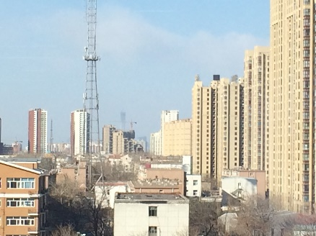
Salus 莎露斯 有机绿铁片铁元 84粒/盒==2 | 美国药品药店 | 119.2 | 100 | 2 | 123457 | 小林制药 | 下架 | 0 | 0 | Salus 莎露斯 有机绿铁片铁元 84粒/盒Salus 莎露斯 有机绿铁片铁元 84粒/盒==2 | abc1223457 | 小林,有机 | 绿色,环保,热销 | 是 | 江浙沪快发 | 0.15 | 美国 | 20 | 88.82 | 288.92 | 